Лист1
 | Справка о проведении консультаций
 | «Осенняя школа» в МБОУ СОШ с.Хайыракан

№ | Муниципалитет | Наименование ОО | Предмет | класс | Охват | Дни проведения | Время проведения | ФИО учителя | фотоотчет
1 | Улуг-Хемский | МБОУ СОШ с.Хайыраканский | математика | 9а | 6 | 30.10.23г | 09.00 | Топча Л.Х.
2 | Улуг-Хемский | МБОУ СОШ с.Хайыраканский | Русский язык | 9б | 9 | 30.10.23г | 09.00 | Малбык-оол Р.К.
3 | Улуг-Хемский | МБОУ СОШ с.Хайыраканский | Русский язык | 11 | 8 | 30.10.23г | 09.00 | Конгаа Л.Н.
4 | Улуг-Хемский | МБОУ СОШ с.Хайыраканский | Русский язык | 9а |  |  |  | Конгаа Л.Н.
5 | Улуг-Хемский | МБОУ СОШ с.Хайыраканский | индивидуальная консультация по математике | 9а | 1 | 30.10.23г. | 11ч.00 | Топча Л.Х. | 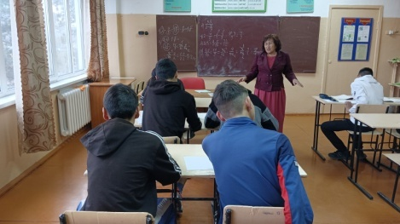
6 | Улуг-Хемский | МБОУ СОШ с.Хайыраканский | Русский язык | 9а | 9 | 31.10.23г. | 09ч.00 | Конгаа Л.Н.
7 | Улуг-Хемский | МБОУ СОШ с.Хайыраканский | математика | 11 | 10 | 31.10.23г. | 09ч.00 | Хапык-оол Г.Н.
8 | Улуг-Хемский | МБОУ СОШ с.Хайыраканский | математика | 9б | 14 | 31.10.23г. | 09ч.00 | Топча Л.Х.
9 | Улуг-Хемский | МБОУ СОШ с.Хайыраканский | физика | 11 | 2 | 31.10.23г. | 14ч.00 | Ондар Ш.В.
10 | Улуг-Хемский | МБОУ СОШ с.Хайыраканский | Русский язык | 9а | 8 | 31.10.23г. | 09ч.00 | Конгаа Л.Н.
11 | Улуг-Хемский | МБОУ СОШ с.Хайыраканский | география | 9а,б | 16 | 01.11.23г. | 09ч.00 | Хертек Ш.А.
12 | Улуг-Хемский | МБОУ СОШ с.Хайыраканский | физике | 9 | 2 | 01.11.23г. | 09ч.00 | Ондар Ш.В.
13 | Улуг-Хемский | МБОУ СОШ с.Хайыраканский | физика | 11 | 3 | 01.11.23г. | 12ч.00 | Ондар Ш.В.
14 | Улуг-Хемский | МБОУ СОШ с.Хайыраканский | Русский язык | 11 | 8 | 02.11.23г | 09ч.00 | Конгаа Л.Н.
15 | Улуг-Хемский | МБОУ СОШ с.Хайыраканский | Иннформатика | 3 | 3 | 02.11.23г | 09ч.00 | Адыг-Тюлюш С.Б.
16 | Улуг-Хемский | МБОУ СОШ с.Хайыраканский | математика | 11 | 9 | 03.11.23г. | 09ч.00 | Хапык-оол Г.Н.
17 | Улуг-Хемский | МБОУ СОШ с.Хайыраканский | информатика | 9 | 4 | 03.11.23г. | 09ч.00 | Адыг-Тюлюш С.Б.
 |  |  |  |  | 112

 |  | справку составила:Иргит Л.Д.

